Sheet1
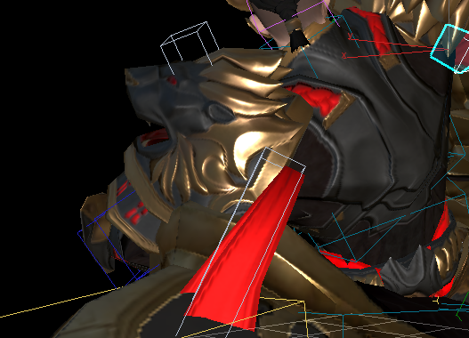
说明问题：
 | 动作制作完成, 飘带后期加入，遇到一些问题，
 |  | 1 按照设计应该链接到具体的，肩部盔甲， 但是对于其动作， 肩部会有很多旋转制作 不太时候 飘带，
 |  | 2 直接计算， 会问题很多， 需要对于飘带 手工 处理
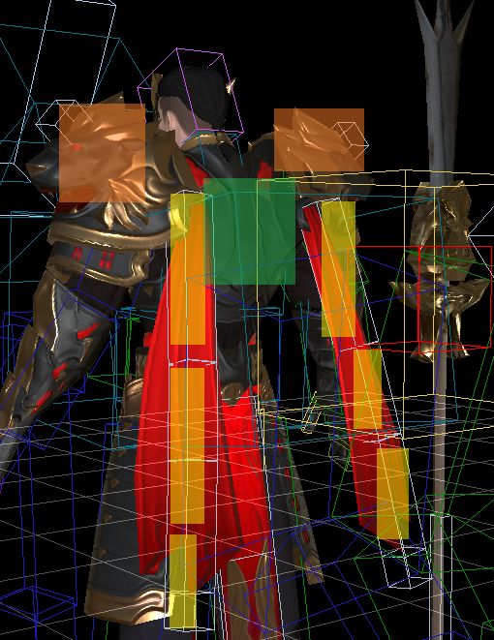

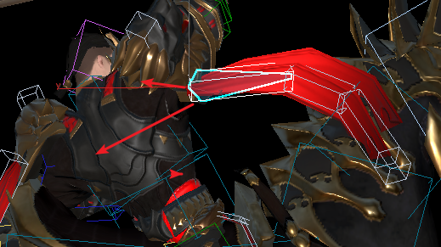

 |  |  | 链接给 胸骨，基本上动作都会出现 飘到和 肩部 错开，腾空问题

 |  |  | 链接给 盔甲，由之前制作环境不同， 计算 轨迹问题比较多

 |  |  | 解决， 要对整个动画，处理 计算

